关于利率
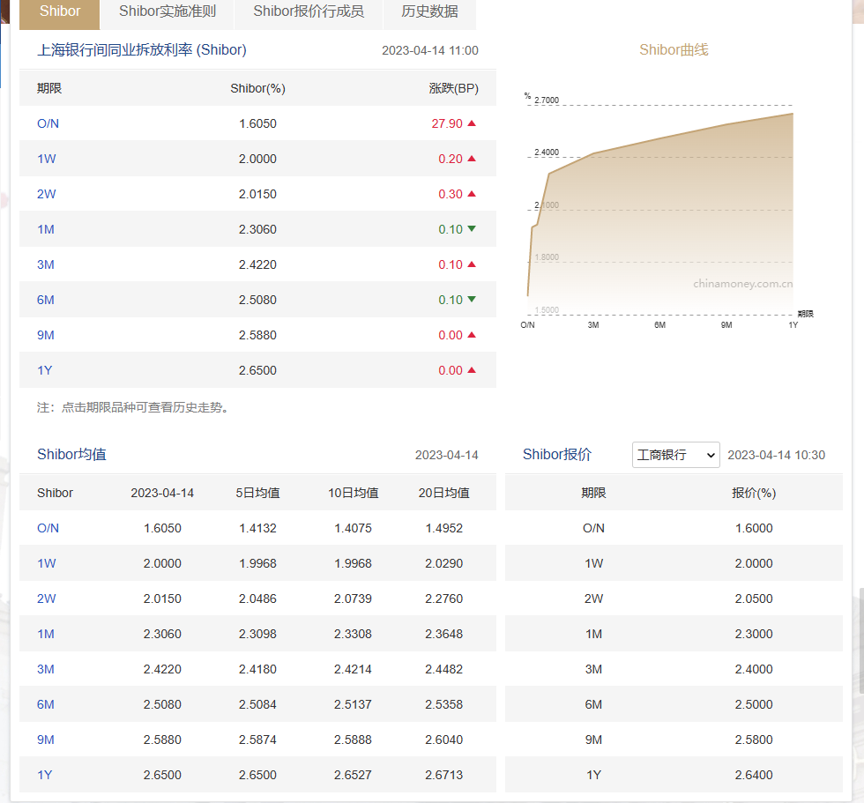

中国人民银行 | 国债收益曲线
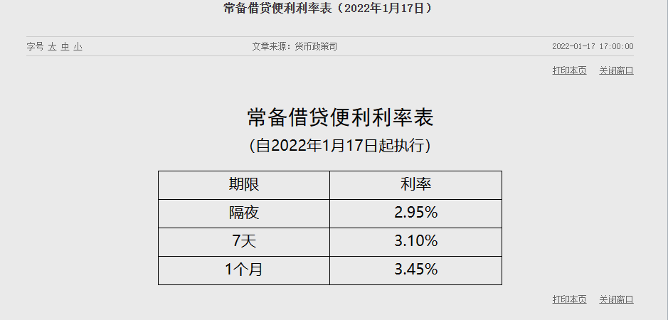

 | LPR
上海银行间同业拆放利率

关于通货膨胀率
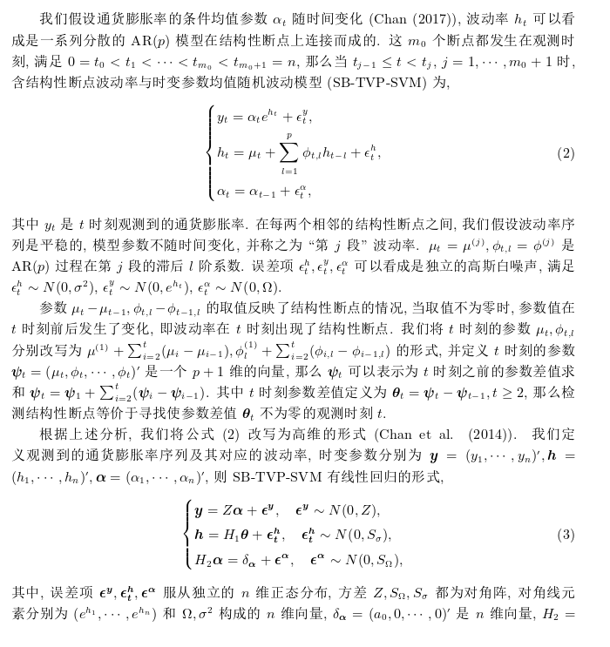

通货膨胀率回归分析
Normal Probability Plot
指标名称 | CPI:1978年=100
单位 | 1978年=100
频率 | 年
X Variable 1 Line Fit Plot
来源 | 国家统计局 | CPIinflation
2021 | 692.7 | 3.60
2020 | 686.5 | 9.85
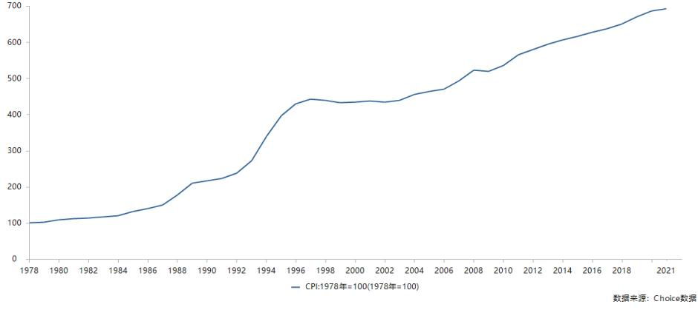
2019 | 669.8 | 11.45
2018 | 650.9 | 8.32
X Variable 1 Residual Plot
2017 | 637.5 | 6.32 | SUMMARY OUTPUT
2016 | 627.5 | 7.92
2015 | 615.2 | 5.57 | 回归统计
2014 | 606.7 | 7.92 | Multiple R | 0.35139006379
2013 | 594.8 | 10.29 | R Square | 0.12347497693
2012 | 579.7 | 10.27 | Adjusted R Square | 0.10209631783
2011 | 565 | 21.00 | 标准误差 | 19.75785702
2010 | 536.1 | 12.97 | 观测值 | 43
2009 | 519 | -2.84
2008 | 522.7 | 22.91 | 方差分析
2007 | 493.6 | 18.75 |  | df | SS | MS | F | Significance F
2006 | 471 | 5.99 | 回归分析 | 1 | 2254.6449864 | 2254.6449864 | 5.7756184033 | 0.02085790758
2005 | 464 | 7.13 | 残差 | 41 | 16005.289475 | 390.37291404
2004 | 455.8 | 15.30 | 总计 | 42 | 18259.934462
2003 | 438.7 | 4.77
2002 | 433.5 | -3.22 |  | Coefficients | 标准误差 | t Stat | P-value | Lower 95% | Upper 95% | 下限 95.0% | 上限 95.0%
2001 | 437 | 2.76 | Intercept | 1185.0137394 | 485.60550985 | 2.440280671 | 0.019085415709 | 204.31351678 | 2165.713962 | 204.31351678 | 2165.713962
2000 | 434 | 1.66 | X Variable 1 | -0.5835048845 | 0.24279808111 | -2.4032516313 | 0.02085790758 | -1.0738455568 | -0.093164212154 | -1.0738455568 | -0.093164212154
1999 | 432.2 | -5.70
X Variable 1 Residual Plot
1998 | 438.4 | -3.18
1997 | 441.9 | 11.01
1996 | 429.9 | 31.95 | RESIDUAL OUTPUT |  |  |  |  | PROBABILITY OUTPUT
1995 | 396.9 | 63.07
1994 | 339 | 86.46 | 观测值 | 预测 Y | 残差 | 标准残差 |  | 百分比排位 | Y
1993 | 273.1 | 54.86 | 1 | 5.7503678352 | -2.154055907 | -0.11034428616 |  | 1.1627906977 | -5.6973166244
1992 | 238.1 | 24.78 | 2 | 6.3338727197 | 3.5169532195 | 0.18016045507 |  | 3.488372093 | -3.21655955
1991 | 223.8 | 13.45 | 3 | 6.9173776042 | 4.5318783085 | 0.23215129899 |  | 5.8139534884 | -3.1807506012
1990 | 216.4 | 12.20 | 4 | 7.5008824887 | 0.81981492959 | 0.04199607489 |  | 8.1395348837 | -2.8415210212
1989 | 209.9 | 66.16 | 5 | 8.0843873732 | -1.7601449626 | -0.090165691055 |  | 10.465116279 | 1.662436011
1988 | 177.9 | 68.77 | 6 | 8.6678922577 | -0.74939113191 | -0.038388525216 |  | 12.790697674 | 2.7554643981
1987 | 149.8 | 28.21 | 7 | 9.2513971422 | -3.6862038449 | -0.18883053619 |  | 15.11627907 | 3.5963119282
X Variable 1 Line Fit Plot
1986 | 139.6 | 25.13 | 8 | 9.8349020267 | -1.9112138818 | -0.097904390873 |  | 17.441860465 | 4.7696047806
1985 | 131.1 | 35.72 | 9 | 10.418406911 | -0.13261241508 | -0.0067932416376 |  | 19.76744186 | 5.5651932973
1984 | 119.9 | 10.82 | 10 | 11.001911796 | -0.727912916 | -0.037288275963 |  | 22.093023256 | 5.9894167161
1983 | 116.7 | 7.96 | 11 | 11.58541668 | 9.416591445 | 0.48237701614 |  | 24.418604651 | 6.3242424107
1982 | 114.4 | 7.77 | 12 | 12.168921565 | 0.79780950234 | 0.040868818557 |  | 26.744186047 | 7.1321741659 |  |  | SUMMARY OUTPUT
1981 | 112.2 | 9.74 | 13 | 12.752426449 | -15.59394747 | -0.79882002895 |  | 29.069767442 | 7.5287016962
1980 | 109.5 | 28.77 | 14 | 13.335931334 | 9.5769539174 | 0.49059179018 |  | 31.395348837 | 7.7672343428 |  |  | 回归统计
1979 | 101.9 | 7.53 | 15 | 13.919436218 | 4.8275152117 | 0.24729567985 |  | 33.720930233 | 7.9185011258 |  |  | Multiple R | 0.98427967635
1978 | 100 |  | 16 | 14.502941103 | -8.5135243866 | -0.43611624381 |  | 36.046511628 | 7.9236881449 |  |  | R Square | 0.96880648127
 |  |  | 17 | 15.086445987 | -7.9542718213 | -0.40746781138 |  | 38.372093023 | 7.9621841387 |  |  | Adjusted R Square | 0.96806377844
 |  |  | 18 | 15.669950872 | -0.37462741592 | -0.019190771535 |  | 40.697674419 | 8.3206974183 |  |  | 标准误差 | 35.089702602
 |  |  | 19 | 16.253455756 | -11.483850976 | -0.58827504621 |  | 43.023255814 | 9.7433775328 |  |  | 观测值 | 44
 |  |  | 20 | 16.836960641 | -20.053520191 | -1.0272673811 |  | 45.348837209 | 9.8508259392
 |  |  | 21 | 17.420465525 | -14.665001127 | -0.75123355694 |  | 47.674418605 | 10.27399888 |  |  | 方差分析
数据来源：东方财富Choice数据 |  |  | 22 | 18.00397041 | -16.341534399 | -0.83711613151 |  | 50 | 10.285794496 |  |  |  | df | SS | MS | F | Significance F
 |  |  | 23 | 18.587475294 | -24.284791919 | -1.2440197211 |  | 52.325581395 | 10.820609096 |  |  | 回归分析 | 1 | 1606132.3643 | 1606132.3643 | 1304.4335448 | 2.9488081398E-33
 |  |  | 24 | 19.170980179 | -22.35173078 | -1.1449961764 |  | 54.651162791 | 11.012395454 |  |  | 残差 | 42 | 51714.063605 | 1231.2872287
 |  |  | 25 | 19.754485063 | -8.7420896094 | -0.44782479152 |  | 56.976744186 | 11.449255913 |  |  | 总计 | 43 | 1657846.428
 |  |  | 26 | 20.337989948 | 11.609315538 | 0.59470212988 |  | 59.302325581 | 12.198928058
 |  |  | 27 | 20.921494832 | 42.152206131 | 2.15930101 |  | 61.627906977 | 12.966731067 |  |  |  | Coefficients | 标准误差 | t Stat | P-value | Lower 95% | Upper 95% | 下限 95.0% | 上限 95.0%
 |  |  | 28 | 21.504999717 | 64.959831844 | 3.327650991 |  | 63.953488372 | 13.449699562 |  |  | Intercept | -29694.377273 | 832.97823525 | -35.64844316 | 5.0170778359E-33 | -31375.395408 | -28013.359137 | -31375.395408 | -28013.359137
 |  |  | 29 | 22.088504601 | 32.770405394 | 1.6787061926 |  | 66.279069767 | 15.295323456 |  |  | X Variable 1 | 15.04577167 | 0.41658486504 | 36.116942628 | 2.9488081398E-33 | 14.205069376 | 15.886473964 | 14.205069376 | 15.886473964
 |  |  | 30 | 22.672009486 | 2.1031735603 | 0.10773777246 |  | 68.604651163 | 18.74695143
 |  |  | 31 | 23.25551437 | -9.805814808 | -0.50231548385 |  | 70.930232558 | 21.002008125
 |  |  | 32 | 23.839019255 | -11.640091196 | -0.59627865261 |  | 73.255813953 | 22.912885251
 |  |  | 33 | 24.422524139 | 41.741328723 | 2.1382532859 |  | 75.581395349 | 24.775183046 |  |  | RESIDUAL OUTPUT
 |  |  | 34 | 25.006029024 | 43.762180412 | 2.2417740146 |  | 77.906976744 | 25.128319823
 |  |  | 35 | 25.589533908 | 2.6184183938 | 0.13413185219 |  | 80.23255814 | 28.207952302 |  |  | 观测值 | 预测 Y | 残差 | 标准残差
 |  |  | 36 | 26.173038793 | -1.0447189692 | -0.053517073776 |  | 82.558139535 | 28.773043611 |  |  | 1 | 713.12727273 | -20.427272727 | -0.58903388978
 |  |  | 37 | 26.756543677 | 8.9643878173 | 0.45921230332 |  | 84.88372093 | 31.947305485 |  |  | 2 | 698.08150106 | -11.581501057 | -0.33396022603
 |  |  | 38 | 27.340048562 | -16.519439465 | -0.84622954752 |  | 87.209302326 | 35.720931494 |  |  | 3 | 683.03572939 | -13.235729387 | -0.3816609916
 |  |  | 39 | 27.923553446 | -19.961369307 | -1.0225468335 |  | 89.534883721 | 54.858909995 |  |  | 4 | 667.98995772 | -17.089957717 | -0.49280020903
 |  |  | 40 | 28.507058331 | -20.739823988 | -1.0624241764 |  | 91.860465116 | 63.073700963 |  |  | 5 | 652.94418605 | -15.444186047 | -0.44534329682
 |  |  | 41 | 29.090563215 | -19.347185682 | -0.99108448686 |  | 94.186046512 | 66.163852862 |  |  | 6 | 637.89841438 | -10.398414376 | -0.29984514083
 |  |  | 42 | 29.6740681 | -0.90102448849 | -0.046156139063 |  | 96.511627907 | 68.768209435 |  |  | 7 | 622.85264271 | -7.6526427061 | -0.22066900268
 |  |  | 43 | 30.257572984 | -22.728871288 | -1.1643156843 |  | 98.837209302 | 86.46483156 |  |  | 8 | 607.80687104 | -1.1068710359 | -0.031917356785
 |  |  |  |  |  |  |  |  |  |  |  | 9 | 592.76109937 | 2.0389006342 | 0.058793045332
 |  |  |  |  |  |  |  |  |  |  |  | 10 | 577.7153277 | 1.9846723044 | 0.057229335655
 |  |  |  |  |  |  |  |  |  |  |  | 11 | 562.66955603 | 2.3304439746 | 0.067199889952
 |  |  |  |  |  |  |  |  |  |  |  | 12 | 547.62378436 | -11.523784355 | -0.33229592684
 |  |  |  |  |  |  |  |  |  |  |  | 13 | 532.57801268 | -13.578012685 | -0.39153095639
 |  |  |  |  |  |  |  |  |  |  |  | 14 | 517.53224101 | 5.1677589852 | 0.14901574073
 |  |  |  |  |  |  |  |  |  |  |  | 15 | 502.48646934 | -8.8864693446 | -0.25624720805
 |  |  |  |  |  |  |  |  |  |  |  | 16 | 487.44069767 | -16.440697674 | -0.47407836725
 |  |  |  |  |  |  |  |  |  |  |  | 17 | 472.394926 | -8.3949260042 | -0.24207323144
 |  |  |  |  |  |  |  |  |  |  |  | 18 | 457.34915433 | -1.549154334 | -0.044670887564
 |  |  |  |  |  |  |  |  |  |  |  | 19 | 442.30338266 | -3.6033826638 | -0.10390591711
 |  |  |  |  |  |  |  |  |  |  |  | 20 | 427.25761099 | 6.2423890063 | 0.18000340657
 |  |  |  |  |  |  |  |  |  |  |  | 21 | 412.21183932 | 24.788160677 | 0.7147829717
 |  |  |  |  |  |  |  |  |  |  |  | 22 | 397.16606765 | 36.833932347 | 1.0621307472
 |  |  |  |  |  |  |  |  |  |  |  | 23 | 382.12029598 | 50.079704017 | 1.4440813147
 |  |  |  |  |  |  |  |  |  |  |  | 24 | 367.07452431 | 71.325475687 | 2.0567171617
 |  |  |  |  |  |  |  |  |  |  |  | 25 | 352.02875264 | 89.871247357 | 2.5914967268
 |  |  |  |  |  |  |  |  |  |  |  | 26 | 336.98298097 | 92.917019027 | 2.6793235629
 |  |  |  |  |  |  |  |  |  |  |  | 27 | 321.9372093 | 74.962790698 | 2.1616015404
 |  |  |  |  |  |  |  |  |  |  |  | 28 | 306.89143763 | 32.108562368 | 0.92587158546
 |  |  |  |  |  |  |  |  |  |  |  | 29 | 291.84566596 | -18.745665962 | -0.54054364895
 |  |  |  |  |  |  |  |  |  |  |  | 30 | 276.79989429 | -38.699894292 | -1.1159369913
 |  |  |  |  |  |  |  |  |  |  |  | 31 | 261.75412262 | -37.954122622 | -1.0944321731
 |  |  |  |  |  |  |  |  |  |  |  | 32 | 246.70835095 | -30.308350951 | -0.87396130125
 |  |  |  |  |  |  |  |  |  |  |  | 33 | 231.66257928 | -21.762579281 | -0.62753833548
 |  |  |  |  |  |  |  |  |  |  |  | 34 | 216.61680761 | -38.716807611 | -1.1164246981
 |  |  |  |  |  |  |  |  |  |  |  | 35 | 201.57103594 | -51.771035941 | -1.4928519869
 |  |  |  |  |  |  |  |  |  |  |  | 36 | 186.52526427 | -46.925264271 | -1.3531209629
 |  |  |  |  |  |  |  |  |  |  |  | 37 | 171.4794926 | -40.3794926 | -1.164369317
 |  |  |  |  |  |  |  |  |  |  |  | 38 | 156.43372093 | -36.53372093 | -1.0534739529
 |  |  |  |  |  |  |  |  |  |  |  | 39 | 141.38794926 | -24.68794926 | -0.71189330937
 |  |  |  |  |  |  |  |  |  |  |  | 40 | 126.34217759 | -11.94217759 | -0.34436057187
 |  |  |  |  |  |  |  |  |  |  |  | 41 | 111.29640592 | 0.90359408034 | 0.026055731621
 |  |  |  |  |  |  |  |  |  |  |  | 42 | 96.250634249 | 13.249365751 | 0.38205420515
 |  |  |  |  |  |  |  |  |  |  |  | 43 | 81.204862579 | 20.695137421 | 0.59675794499
 |  |  |  |  |  |  |  |  |  |  |  | 44 | 66.159090909 | 33.840909091 | 0.97582494646

回归测试
X Variable 1 Residual Plot
年份 | CPI | CPIinflation | ln（CPI） | 预测值 | inflation预测
2021 | 692.7 | 3.60 | 6.540597005 | 6.8241103784 | 0.047985259076
2020 | 686.5 | 9.85 | 6.5316062252 | 6.7761251194 |  | SUMMARY OUTPUT
2019 | 669.8 | 11.45 | 6.5069791604 | 6.7281398603
2018 | 650.9 | 8.32 | 6.4783560206 | 6.6801546012 |  | 回归统计
2017 | 637.5 | 6.32 | 6.457554277 | 6.6321693421 |  | Multiple R | 0.94981722331
2016 | 627.5 | 7.92 | 6.441743671 | 6.5841840831 |  | R Square | 0.90215275769
2015 | 615.2 | 5.57 | 6.4219474182 | 6.536198824 |  | Adjusted R Square | 0.89982306144
2014 | 606.7 | 7.92 | 6.4080344349 | 6.4882135649 |  | 标准误差 | 0.20539679056
2013 | 594.8 | 10.29 | 6.3882252146 | 6.4402283058 |  | 观测值 | 44
2012 | 579.7 | 10.27 | 6.3625107283 | 6.3922430467
2011 | 565 | 21.00 | 6.3368257311 | 6.3442577877 |  | 方差分析
2010 | 536.1 | 12.97 | 6.2843207108 | 6.2962725286 |  |  | df | SS | MS | F | Significance F
2009 | 519 | -2.84 | 6.2519038832 | 6.2482872695 |  | 回归分析 | 1 | 16.336841203 | 16.336841203 | 387.24050803 | 8.1385414416E-23
2008 | 522.7 | 22.91 | 6.2590076857 | 6.2003020104 |  | 残差 | 42 | 1.771889346 | 0.042187841572
2007 | 493.6 | 18.75 | 6.2017254726 | 6.1523167514 |  | 总计 | 43 | 18.108730549
2006 | 471 | 5.99 | 6.154858094 | 6.1043314923
2005 | 464 | 7.13 | 6.1398845522 | 6.0563462332 |  |  | Coefficients | 标准误差 | t Stat | P-value | Lower 95% | Upper 95% | 下限 95.0% | 上限 95.0%
2004 | 455.8 | 15.30 | 6.1220541168 | 6.0083609741 |  | Intercept | -90.154098214 | 4.8758194981 | -18.490040136 | 8.5463164459E-22 | -99.993900329 | -80.314296098 | -99.993900329 | -80.314296098
2003 | 438.7 | 4.77 | 6.0838158082 | 5.9603757151 |  | X Variable 1 | 0.047985259076 | 0.0024384702044 | 19.678427479 | 8.1385414416E-23 | 0.043064226973 | 0.052906291178 | 0.043064226973 | 0.052906291178
2002 | 433.5 | -3.22 | 6.0718917962 | 5.912390456
X Variable 1 Line Fit Plot
 | Y | 预测 Y
2021 | 692.7 | 713.12727273
2020 | 686.5 | 698.08150106
2019 | 669.8 | 683.03572939
2018 | 650.9 | 667.98995772
2017 | 637.5 | 652.94418605
2016 | 627.5 | 637.89841438
2015 | 615.2 | 622.85264271
2014 | 606.7 | 607.80687104
2013 | 594.8 | 592.76109937
2012 | 579.7 | 577.7153277
2011 | 565 | 562.66955603
2010 | 536.1 | 547.62378436
2009 | 519 | 532.57801268
2008 | 522.7 | 517.53224101
2007 | 493.6 | 502.48646934
2006 | 471 | 487.44069767
2005 | 464 | 472.394926
2004 | 455.8 | 457.34915433
2003 | 438.7 | 442.30338266
2002 | 433.5 | 427.25761099
2001 | 437 | 412.21183932
2000 | 434 | 397.16606765
1999 | 432.2 | 382.12029598
1998 | 438.4 | 367.07452431
1997 | 441.9 | 352.02875264
1996 | 429.9 | 336.98298097
1995 | 396.9 | 321.9372093
1994 | 339 | 306.89143763
1993 | 273.1 | 291.84566596
1992 | 238.1 | 276.79989429
1991 | 223.8 | 261.75412262
1990 | 216.4 | 246.70835095
1989 | 209.9 | 231.66257928
1988 | 177.9 | 216.61680761
1987 | 149.8 | 201.57103594
1986 | 139.6 | 186.52526427
1985 | 131.1 | 171.4794926
1984 | 119.9 | 156.43372093
1983 | 116.7 | 141.38794926
1982 | 114.4 | 126.34217759
1981 | 112.2 | 111.29640592
1980 | 109.5 | 96.250634249
1979 | 101.9 | 81.204862579
1978 | 100 | 66.159090909
2001 | 437 | 2.76 | 6.0799331951 | 5.8644051969
2000 | 434 | 1.66 | 6.0730445341 | 5.8164199378
X Variable 1 Line Fit Plot
1999 | 432.2 | -5.70 | 6.0688884441 | 5.7684346788 |  | RESIDUAL OUTPUT
1998 | 438.4 | -3.18 | 6.0831317356 | 5.7204494197
1997 | 441.9 | 11.01 | 6.0910836121 | 5.6724641606 |  | 观测值 | 预测 Y | 残差 | 标准残差
1996 | 429.9 | 31.95 | 6.0635526235 | 5.6244789015 |  | 1 | 6.8241103784 | -0.2835133734 | -1.3966560883
1995 | 396.9 | 63.07 | 5.9836843598 | 5.5764936425 |  | 2 | 6.7761251194 | -0.24451889415 | -1.2045597642
1994 | 339 | 86.46 | 5.8260001074 | 5.5285083834 |  | 3 | 6.7281398603 | -0.22116069992 | -1.0894915972
1993 | 273.1 | 54.86 | 5.6098380285 | 5.4805231243 |  | 4 | 6.6801546012 | -0.20179858062 | -0.99410907094
1992 | 238.1 | 24.78 | 5.4726907535 | 5.4325378652 |  | 5 | 6.6321693421 | -0.17461506509 | -0.86019643744
1991 | 223.8 | 13.45 | 5.4107527959 | 5.3845526062 |  | 6 | 6.5841840831 | -0.14244041205 | -0.70169624209
1990 | 216.4 | 12.20 | 5.377128547 | 5.3365673471 |  | 7 | 6.536198824 | -0.11425140578 | -0.56283031578
1989 | 209.9 | 66.16 | 5.3466312268 | 5.288582088 |  | 8 | 6.4882135649 | -0.080179129952 | -0.39498196736
1988 | 177.9 | 68.77 | 5.1812215947 | 5.2405968289 |  | 9 | 6.4402283058 | -0.052003091238 | -0.25617992236
1987 | 149.8 | 28.21 | 5.0093010711 | 5.1926115699 |  | 10 | 6.3922430467 | -0.029732318403 | -0.14646865866
1986 | 139.6 | 25.13 | 4.9387811903 | 5.1446263108 |  | 11 | 6.3442577877 | -0.0074320565262 | -0.036612124751
1985 | 131.1 | 35.72 | 4.8759603908 | 5.0966410517 |  | 12 | 6.2962725286 | -0.011951817763 | -0.058877571963
1984 | 119.9 | 10.82 | 4.786658062 | 5.0486557926 |  | 13 | 6.2482872695 | 0.0036166136449 | 0.017816321697
1983 | 116.7 | 7.96 | 4.7596065393 | 5.0006705335 |  | 14 | 6.2003020104 | 0.058705675274 | 0.28919848754
1982 | 114.4 | 7.77 | 4.7397010789 | 4.9526852745 |  | 15 | 6.1523167514 | 0.049408721222 | 0.24339942232
1981 | 112.2 | 9.74 | 4.7202829931 | 4.9047000154 |  | 16 | 6.1043314923 | 0.050526601723 | 0.24890637457
1980 | 109.5 | 28.77 | 4.6959245493 | 4.8567147563 |  | 17 | 6.0563462332 | 0.083538319009 | 0.41153015269
1979 | 101.9 | 7.53 | 4.6239919402 | 4.8087294972 |  | 18 | 6.0083609741 | 0.11369314267 | 0.5600801754
1978 | 100 |  | 4.605170186 | 4.7607442382 |  | 19 | 5.9603757151 | 0.12344009311 | 0.60809603266
 |  |  |  | -90.154098214 |  | 20 | 5.912390456 | 0.15950134023 | 0.78574253921
 |  |  |  | -90.154098214 |  | 21 | 5.8644051969 | 0.21552799818 | 1.0617435334
 |  |  |  | -90.154098214 |  | 22 | 5.8164199378 | 0.25662459626 | 1.264195408
 |  |  |  | -90.154098214 |  | 23 | 5.7684346788 | 0.30045376531 | 1.4801085943
 |  |  |  | -90.154098214 |  | 24 | 5.7204494197 | 0.36268231595 | 1.7866616258
 |  |  |  | -90.154098214 |  | 25 | 5.6724641606 | 0.41861945153 | 2.062221611
 |  |  |  | -90.154098214 |  | 26 | 5.6244789015 | 0.43907372197 | 2.1629843405
 |  |  |  | -90.154098214 |  | 27 | 5.5764936425 | 0.40719071733 | 2.0059208764
 |  |  |  | -90.154098214 |  | 28 | 5.5285083834 | 0.297491724 | 1.4655168557
 |  |  |  | -90.154098214 |  | 29 | 5.4805231243 | 0.12931490417 | 0.63703678612
 |  |  |  | -90.154098214 |  | 30 | 5.4325378652 | 0.040152888261 | 0.19780292964
 |  |  |  | -90.154098214 |  | 31 | 5.3845526062 | 0.026200189721 | 0.12906853052
 |  |  |  | -90.154098214 |  | 32 | 5.3365673471 | 0.040561199892 | 0.19981437241
 |  |  |  | -90.154098214 |  | 33 | 5.288582088 | 0.058049138822 | 0.28596422871
 |  |  |  | -90.154098214 |  | 34 | 5.2405968289 | -0.059375234257 | -0.29249689855
 |  |  |  | -90.154098214 |  | 35 | 5.1926115699 | -0.18331049877 | -0.90303226644
 |  |  |  | -90.154098214 |  | 36 | 5.1446263108 | -0.20584512045 | -1.0140433139
 |  |  |  | -90.154098214 |  | 37 | 5.0966410517 | -0.22068066093 | -1.087126808
 |  |  |  | -90.154098214 |  | 38 | 5.0486557926 | -0.26199773059 | -1.2906647794
 |  |  |  | -90.154098214 |  | 39 | 5.0006705335 | -0.24106399426 | -1.1875400839
 |  |  |  | -90.154098214 |  | 40 | 4.9526852745 | -0.21298419553 | -1.0492121406
 |  |  |  | -90.154098214 |  | 41 | 4.9047000154 | -0.18441702231 | -0.90848327152
 |  |  |  | -90.154098214 |  | 42 | 4.8567147563 | -0.16079020707 | -0.79209181188
 |  |  |  | -90.154098214 |  | 43 | 4.8087294972 | -0.18473755702 | -0.91006230374
 |  |  |  | -90.154098214 |  | 44 | 4.7607442382 | -0.15557405218 | -0.76639575957

